Photos
Avant travaux |  | Après travaux
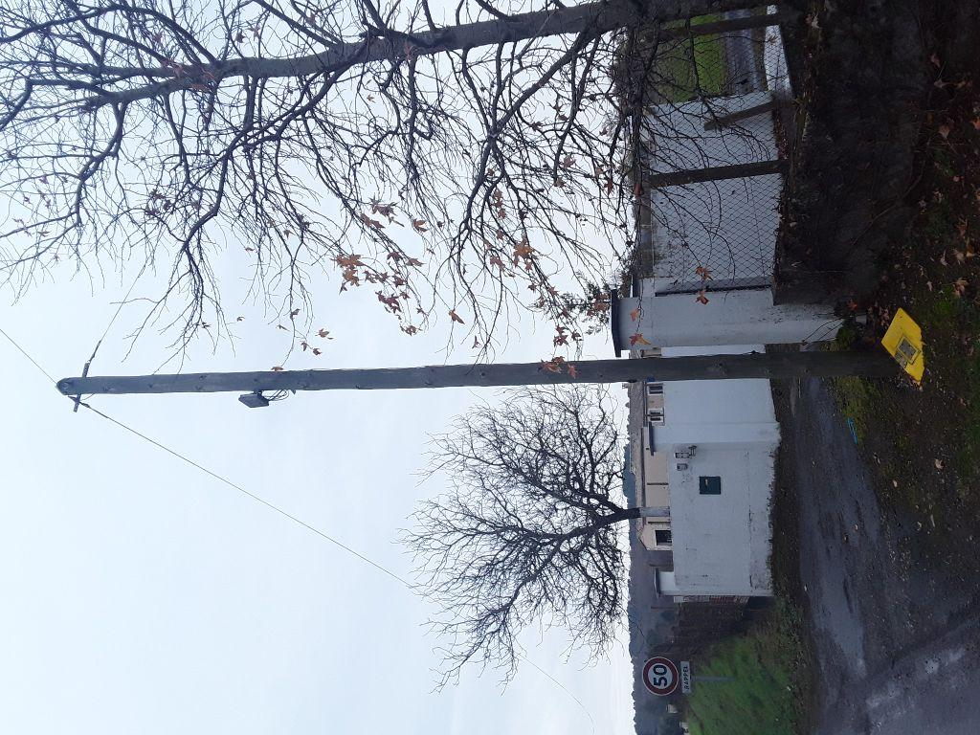 | 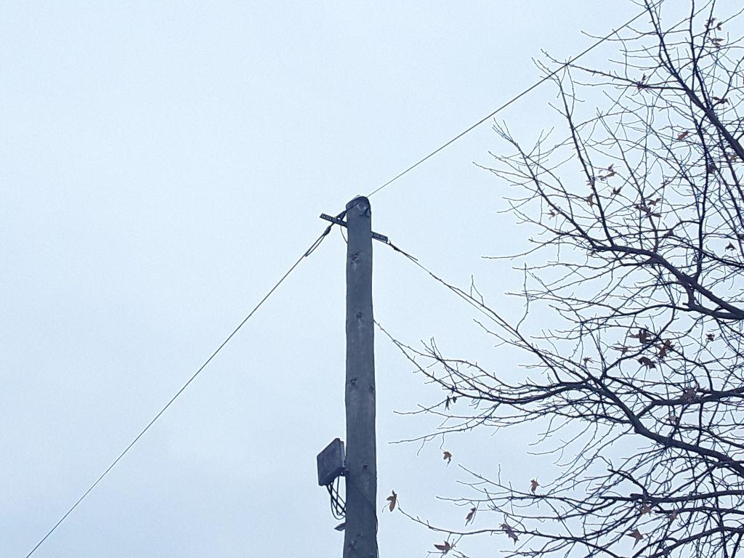
0419676_1.jpg | 0419676_2.jpg

